P54 富士正晴
 | 昭和63年（1988年）冨士家から茨木市に寄託された富士正晴に関する資料を整理し、展示を行ったり、研究者等への資料や情報の提供をしています。 また、講演会や行事を開催し、郷土の文人富士正晴を広く知ってもらう機会を設けています。

(１)活動状況（令和６年度）

 | ①来館者数 3,440人

 | ②展示
 |  | テーマ |  |  |  |  |  |  | 期 間
 |  | 「富士正晴と劇場文化～映画・舞踊など～」展 |  |  |  |  |  |  | 令和６年３月26日～令和６年９月29日
 |  | 「富士正晴と劇場文化Ⅱ～舞台芸術と邦画～」展 |  |  |  |  |  |  | 令和６年10月１日～令和７年３月23日

 | ③特別講演会
 |  | テーマ「富士正晴の『女性』の見え方」
 |  | 開催日 令和７年１月19日 |  |  |  | 講師 黒川創氏（作家）
 |  | 参加者 27人

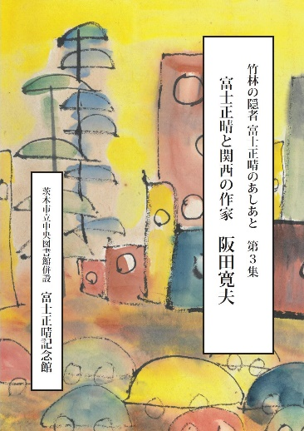
 | ④ | 「竹林の隠者 富士正晴のあしあと」の頒布

 |  | 第１集『富士正晴と関西の作家 司馬遼太郎』
 |  |  | 冊子販売冊数 9冊
 |  | 第２集『富士正晴と関西の作家 開高健』
 |  |  | 冊子販売冊数 11冊
 |  | 第３集『富士正晴と関西の作家 阪田寛夫』
 |  |  | 冊子販売冊数 15冊

 | ⑤絵ハガキ販売実績 |  |  | 240枚
「竹林の隠者富士正晴のあしあと 第３集」
表紙
 | ⑥一筆箋販売実績 |  |  | 20冊

 | ⑦子ども向けイベント
 |  | 「富士さんの動物たちがかくれんぼ」
 |  |  | 令和６年11月２日(土)～３日(日) |  |  |  |  | 参加者 76人

（２）所蔵状況

 |  | 種別 |  |  | 点数(単位:点)
 |  | 書籍 |  |  |  | 約 | 9,300
 |  | 雑誌（同人誌を含む） |  |  |  | 約 | 14,500
 |  | 原稿 |  |  |  | 約 | 2,000
 |  | 日記・創作ノート |  |  |  | 約 | 1,000
 |  | 書簡 |  |  |  | 約 | 53,800
 |  | 切り抜き |  |  |  | 約 | 300
 |  | 絵画・版画 |  |  |  | 約 | 400
 |  | その他資料 |  |  |  | 約 | 2,100
 |  | 合 計 |  |  |  | 約 | 83,400

